KERTAS KERJA
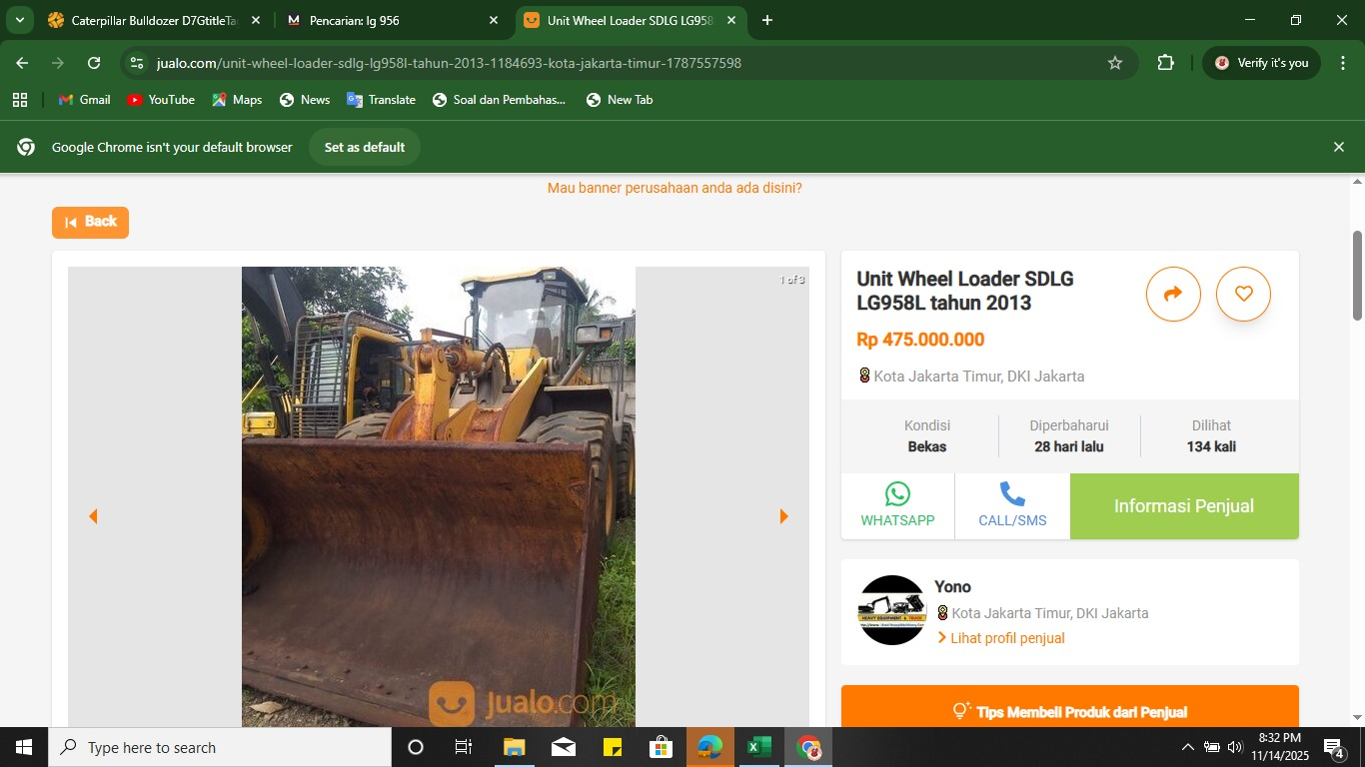
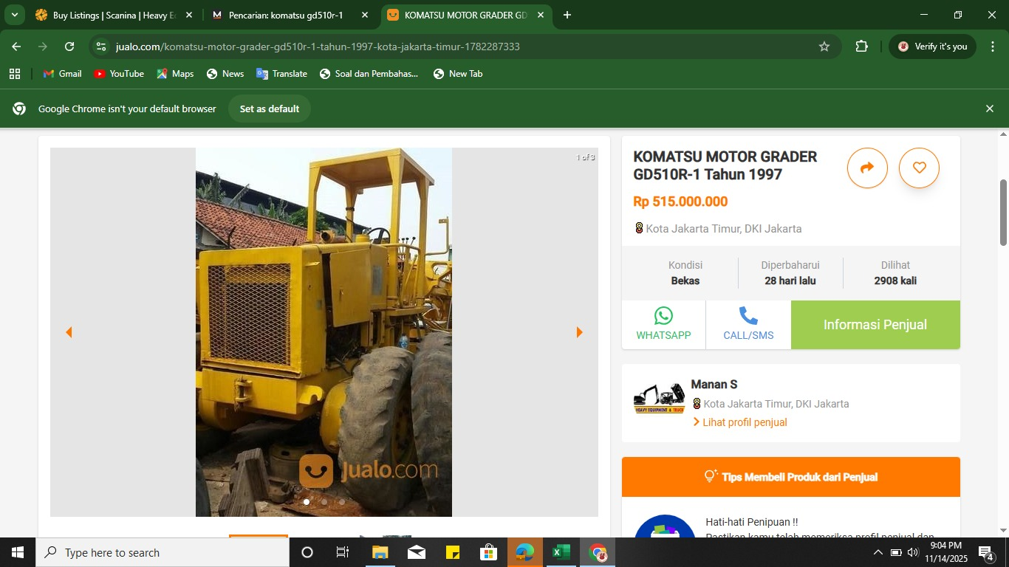
NO | JENIS | MEREK | TYPE | JUMLAH | TAHUN | DATA INVOICE/KWITANSI |  | TAHUN | SATLINE |  | WEBSITE JUAL BELI
 |  |  |  |  |  | NJAB | PAB | SUMBER | NJAB | PAB | NJAB | PAB
1 | VIBRATOR ROLLER | BOMAG | BW211D-40 | 1 | 2008 |  |  | 2007 | IDR 290,000,000.00 | IDR 580,000.00
 |  |  |  |  |  |  |  | 2008 | IDR 304,500,000.00 | IDR 609,000.00
2 | BULLDOZER | CATERPILLAR | D7G TRACK TYPE TRACTOR | 1 | 2012 | IDR 1,100,000,000.00
 |  |  |  |  | PENYUSUTAN 5 KALI | IDR 990,000,000.00
 |  |  |  |  |  | IDR 891,000,000.00
 |  |  |  |  |  | IDR 801,900,000.00
 |  |  |  |  |  | IDR 721,710,000.00
 |  |  |  |  |  | IDR 649,539,000.00 | IDR 1,299,078.00
3 | EXCAVATOR | KOMATSU | PC200-8 | 1 | 2014 | IDR 1,200,000,000.00 |  | 2014 | IDR 788,000,000.00 | IDR 1,576,000.00
4 | EXCAVATOR | CATERPILLAR | 320D2 | 1 | 2017 | IDR 1,490,000,000.00 |  | 2017 | IDR 935,000,000.00 | IDR 1,870,000.00
5 | MOTOR GRADER | KOMATSU | GD510R-1 | 1 | 1994 |  |  | 1997 |  |  | IDR 515,000,000.00
 |  |  |  |  |  |  |  | 1996 |  |  | IDR 463,500,000.00
 |  |  |  |  |  |  |  | 1995 |  |  | IDR 417,150,000.00
 |  |  |  |  |  |  |  | 1994 |  |  | IDR 375,435,000.00
 |  |  |  |  | PENYUSUTAN MAKSIMAL |  |  |  |  |  | IDR 337,891,500.00
 |  |  |  |  |  |  |  |  |  |  | IDR 304,102,350.00 | IDR 608,204.70
6 | WHEEL LOADER | SDLG | LG 956 | 1 | 2008 | IDR 700,000,000.00
 |  |  |  |  | PENYUSUTAN 5 KALI | IDR 630,000,000.00
 |  |  |  |  |  | IDR 567,000,000.00
 |  |  |  |  |  | IDR 510,300,000.00
 |  |  |  |  |  | IDR 459,270,000.00
 |  |  |  |  |  | IDR 413,343,000.00 | IDR 826,686.00

